Página1
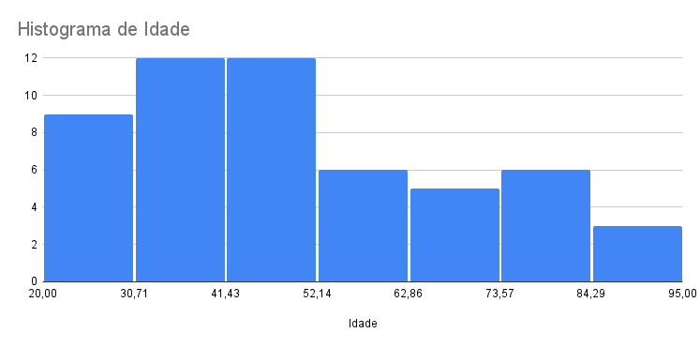
ID cliente | Nome Cliente | Idade | Gênero | Telefone | Cidade | Estado
1 | Daniel | 65 | M | 24525130 | Guarulhos | São Paulo
2 | Danilo | 47 | M | 24525131 | Mauá | São Paulo
3 | Marta | 26 | F | 24525132 | Guarulhos | São Paulo
4 | Carla | 29 | F | 24525133 | Santo André | São Paulo
5 | Maurício | 32 | M | 24525134 | São Bermardo | São Paulo
6 | Pedro | 31 | M | 24525135 | Itaquera | São Paulo
7 | Paula | 50 | F | 24525136 | Guarulhos | São Paulo
8 | Paulo | 25 | M | 24525137 | Arujá | São Paulo
9 | Jheniffer | 60 | F | 24525138 | Diadema | São Paulo
10 | Marcela | 30 | F | 24525139 | Santa Izabel | São Paulo
11 | Marcos | 48 | M | 24525140 | Santo André | São Paulo
12 | Fernando | 34 | M | 24525141 | São Bermardo | São Paulo
13 | Ana Clara | 60 | F | 24525142 | Itaquera | São Paulo
14 | David | 50 | M | 24525143 | Guarulhos | São Paulo
15 | Allan | 77 | M | 24525144 | Arujá | São Paulo
16 | Karol | 40 | F | 24525145 | Diadema | São Paulo
17 | Caroline | 24 | F | 24525146 | Santa IZabel | São Paulo
18 | Heloísa | 81 | F | 24525147 | Santo André | São Paulo
18
É o número de pessoas com mais de 60 anos.
19 | Morgana | 33 | F | 24525148 | São Bermardo | São Paulo
20 | Mylena | 50 | F | 24525149 | Itaquera | São Paulo
21 | Thiago | 42 | M | 24525150 | Guarulhos | São Paulo
22 | Igor | 21 | M | 24525151 | Arujá | São Paulo
23 | Nico | 81 | M | 24525152 | Diadema | São Paulo | 18
24 | Guilherme | 42 | M | 24525153 | Santa Izabel | São Paulo
25 | Mayra | 75 | F | 24525154 | Santo André | São Paulo
26 | Ana | 53 | F | 24525155 | Curitiba | Paraná
27 | Beatriz | 62 | F | 24525156 | Maringá | Paraná
28 | Lucas | 38 | M | 24525157 | Londrina | Paraná
29 | Fernanda | 67 | F | 24525158 | Cascavel | Paraná
30 | Solange | 42 | F | 24525159 | Ponta Grossa | Paraná
31 | Soraya | 88 | F | 24525160 | São José dos Pinhais | Paraná
32 | Agnaldo | 64 | M | 24525161 | Foz do Iguaçú | Paraná
33 | Alex | 36 | M | 24525162 | Pinhais | Paraná
34 | Alexandre | 69 | M | 24525163 | Colombo | Paraná
35 | Karen | 58 | F | 24525164 | Curitiba | Paraná
36 | Bruna | 63 | F | 24525165 | Maringá | Paraná
37 | Nathalia | 32 | F | 24525166 | Londrina | Paraná
38 | Nathaly | 34 | F | 24525167 | Cascavel | Paraná
39 | Enzo | 21 | M | 24525168 | Ponta Grossa | Paraná
40 | Alberto | 90 | M | 24525169 | São José dos Pinhais | Paraná
41 | Gabriel | 46 | M | 24525170 | Foz do Iguaçú | Paraná
42 | Gabriela | 82 | F | 24525171 | Pinhais | Paraná
43 | Iris | 35 | F | 24525172 | Colombo | Paraná
44 | Minela | 74 | F | 24525173 | Curitiba | Paraná
45 | Maria | 25 | F | 24525174 | Maringá | Paraná
46 | Aparecida | 33 | F | 24525175 | Londrina | Paraná
47 | Marília | 45 | F | 24525176 | Cascavel | Paraná
48 | Mayara | 38 | F | 24525177 | Ponta Grossa | Paraná
49 | Maraísa | 62 | F | 24525178 | São José dos Pinhais | Paraná
50 | Camila | 22 | F | 24525179 | Foz do Iguaçú | Paraná
51 | Ricardo | 42 | M | 24525180 | Pinhais | Paraná
52 | Romulo | 90 | M | 24525181 | Pinhais | Paraná
53 | Rodrigo | 42 | M | 24525182 | Foz do Iguaçú | Paraná

